資料５（調査票）
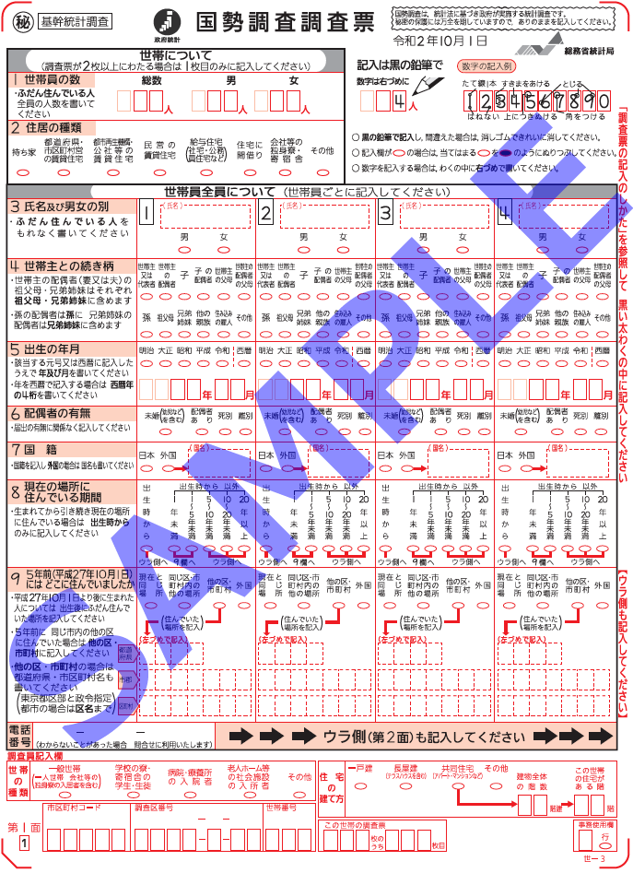
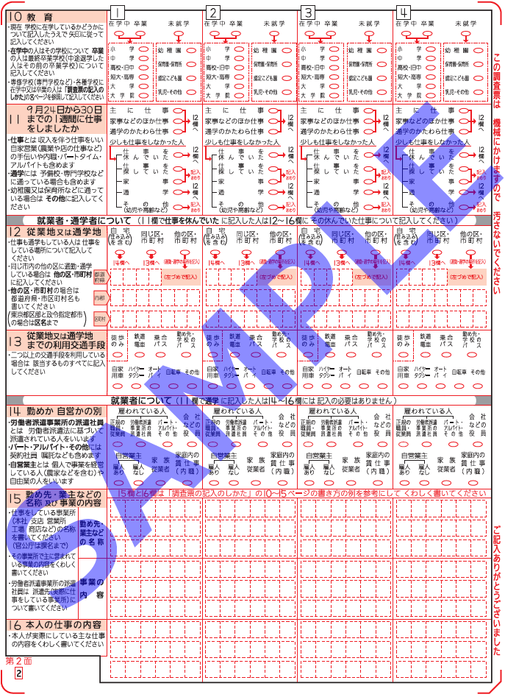
資料 5 令和 2 年国勢調査調査票 | 資料 5 令和 2 年国勢調査調査票 のつづき

